상품제안서
스텐락 스마트 에어홀 밀폐용기 높은형4P | 상품코드: S39793

 |  |  |  |  |  |  | 02-713-8555 | www.synergygift.co.kr
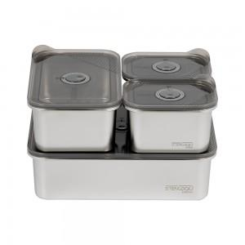

【상세/제작정보】 | <span style="font-size: 14pt;">※ 운임비 별도 발생 됩니다.</span>

【인쇄/포장옵션】 | 실크, 레이저 / 포장불가능

【공급단가】 | 수량 | 20~ | 100~ | 300~ | 500~ | 1,000~
*VAT별도 | 단가 | 33,410원 | 31,610원 | 30,060원 | 29,290원 | 28,780원

【상품 URL】 | https://www.synergygift.co.kr:443/src/goods_detail.php?gdno=39793

